初期画面表示 (登録)
単体試験仕様書 |  | システムID | KS | 画面ID | KS001 | 作成者 | 張卓群 | 更新者 | 張卓群
 |  | システム名称 | 在庫管理システム | 画面名 | 在庫登録更新 | 作成日 | 2022-05-25 | 更新日 | 2022-05-29
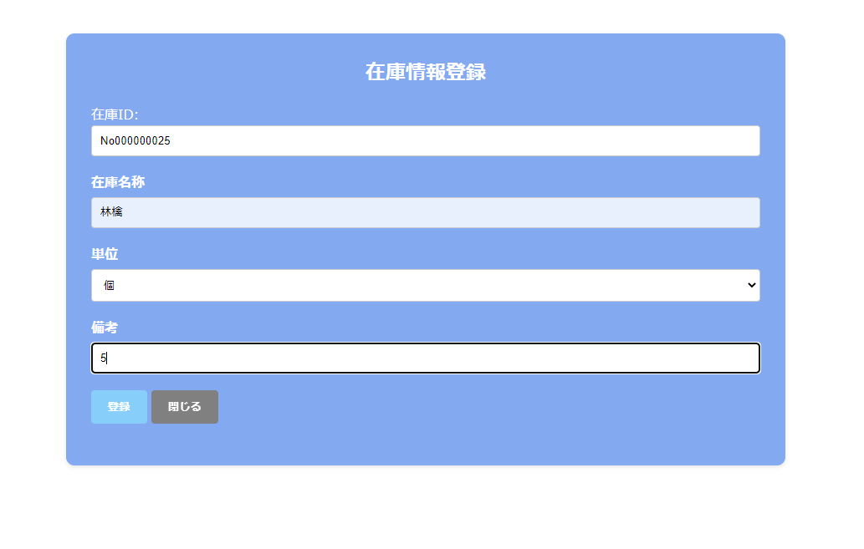
 | 初期画面

初期画面表示(更新)
単体試験仕様書 |  | システムID | KS | 画面ID | KS001 | 作成者 | 張卓群 | 更新者 | 張卓群
 |  | システム名称 | 在庫管理システム | 画面名 | 在庫登録更新 | 作成日 | 2022-05-25 | 更新日 | 2022-05-29
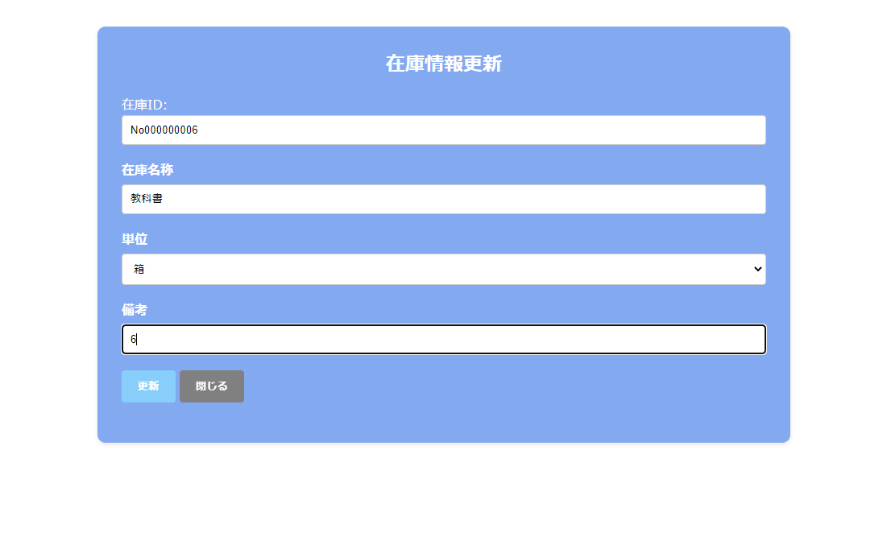
 | 初期画面

ケース
単体試験仕様書 |  |  | システムID | KS | 画面ID |  |  |  |  | KS001 |  |  |  |  | 作成者 | 張卓群 | 更新者 | 張卓群
 |  |  | システム名称 | 在庫管理システム | 画面名 |  |  |  |  | 在庫登録更新 |  |  |  |  | 作成日 | 2023-05-25 | 更新日 | 2022-05-29

チェック内容
チェックポイント
 |  |  |  |  |  | 1 | 2 | 3 | 4 | 5 | 6 | 7 | 8
チェック条件 | 画面初期表示 |  |  |  |  | ○ | ○

 | 前画面の処理モード
 |  | 登録の場合 |  |  |  | ○ |  | ○ | ○ | ○
 |  | 更新の場合 |  |  |  |  | ○ |  |  |  | ○ | ○ | ○
 | 在庫ID
 | 自動に表示 |  |  |  |  |  |  | ○ | ○ | ○ | ○ | ○ | ○

 | 在庫名称
 | 未入力の場合 |  |  |  |  |  |  | 〇 |  |  | 〇
 | 入力の場合 |  |  |  |  |  |  |  | 〇 | 〇 |  | 〇 | 〇

 | 単位
 | 未入力の場合 |  |  |  |  |  |  |  | 〇 |  |  | 〇
 | 入力の場合 |  |  |  |  |  |  |  |  | 〇 |  |  | 〇

 | 登録ボタンを押した場合 |  |  |  |  |  |  | 〇 | 〇 | 〇
 | 更新ボタンを押した場合 |  |  |  |  |  |  |  |  |  | 〇 | 〇 | 〇
 | 閉じるボタンを押した場合 |  |  |  |  |  |  |  |  |  |  |  |  | 〇

確認内容 | 在庫名称に空白が表示されること。 |  |  |  |  | ○ |  |  | ○
 | 単位に空白がが表示されること。 |  |  |  |  | ○ |  | ○ |  | ○

 | エラー「在庫商品名を入力してください」が表示されること。 |  |  |  |  |  |  | 〇 |  |  | 〇
 | エラー「単位を選択してください」が表示されること。 |  |  |  |  |  |  |  | 〇 |  |  | 〇

 | 画面で入力した情報がDBに登録すること。 |  |  |  |  |  |  |  |  | 〇
 | 画面で入力した情報がDBに更新すること。 |  |  |  |  |  |  |  |  |  |  |  | 〇
 | 在庫一覧画面へ遷移すること。 |  |  |  |  |  |  |  |  | 〇 |  |  | 〇 | 〇

 | 在庫ID
 | 自動採番したNOが表示されること。 |  |  |  |  | 〇
 | 前画面で選択した在庫IDが表示されること。 |  |  |  |  |  | ○

 | 在庫名称
 | 空白が表示されること。 |  |  |  |  | 〇
 | 前画面で選択した在庫IDに対応する在庫名称が表示されること。 |  |  |  |  |  | 〇

 | 単位
 | 空白が表示されること。 |  |  |  |  | 〇
 | 前画面で選択した在庫IDに対応する単位が表示されること。 |  |  |  |  |  | 〇

 | 備考
 | 空白が表示されること。 |  |  |  |  | 〇
 | 前画面で選択した在庫IDに対応する備考が表示されること。 |  |  |  |  |  | 〇

 | 登録ボタンが表示されること。 |  |  |  |  | 〇
 | 更新ボタンが表示されること。 |  |  |  |  |  | 〇
実施結果
実施者
検証日
確認者
確認日

